ERD_Sakila
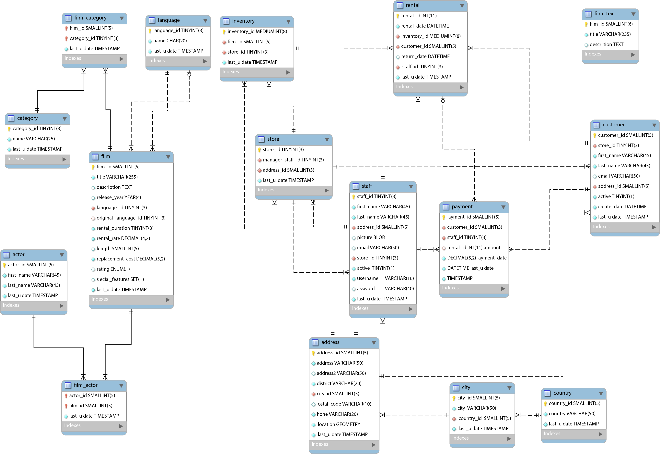

ERD_Sakila_Beschriftet
(603)
(6)
(16)
(1'000)
(200)
(5'462)
(4'581)
(2)
(2)
(16'049)
(600)
(109)
(539)
(1'000)
(16'044)
1..n
1..n
0..1
1
1..n
1..n
1..n
1..n
1..n
1..n
1..n
1..n
1..n
1..n
1..n
1..n
1..n
1..n
1..n
1..n
1..n
1..n
1
1
1
1
1
1
1
1
1
1
1
1
1
1
1
0..1
1..n
1
1
a
b
c
d
1
16 Tabellen
sakila

 |  |  |  |  |  |  | PK

 |  |  |  |  |  |  | FK Not Null

 |  |  |  |  |  |  | FK Nullable (optional)

 |  |  |  |  |  |  | Attribute Not Null

 |  |  |  |  |  |  | Attribute Nullable (Optional)

 |  |  |  |  |  |  | Datentypen:
 |  |  |  |  |  |  | TINYINT(3) |  | Ganze Zahlen
 |  |  |  |  |  |  | SMALLINT(5) |  | Ganze Zahlen
 |  |  |  |  |  |  | INT | payment:rental_id | Ganze Zahlen
 |  |  |  |  |  |  | DECIMAL(5,2) | payment:amount | Dezimal Zahlen
 |  |  |  |  |  |  | CHAR(20) | language:name | Zeichenketten
 |  |  |  |  |  |  | VARCHAR(20) |  | Zeichenketten
 |  |  |  |  |  |  | TEXT | film:description | Zeichenketten
 |  |  |  |  |  |  | TIMESTAMP
 |  |  |  |  |  |  | DATETIME
 |  |  |  |  |  |  | YEAR | film:release_year
 |  |  |  |  |  |  | BLOB | staff:picture | Binary Large Object
 |  |  |  |  |  |  | ENUM | film:rating | Aufzählungstype
 |  |  |  |  |  |  | SET | film_features | Menge

Beziehungen:
a | category | 1 | 1..n | film_category | film-category ist die Auflösung einer n:n Beziehung
b | film | 1 | 1..n | film_category
a,b | category | 1..n | 1..n | film_category | Eine category kann zu mehreren film gehören | Ein film kann zu mehreren category gehören
c | film | 1..n | 0..1 | language | Ein film hat eine oder keine language gesetzt (original language)
d | film | 1..n | 1 | language | Ein film hat eine language gesetzt

Beziehungen
1

2

3

4

5

6

7

8

9

